상품제안서
볼펜스프링수첩(대)-친환경재생지+오색지 | 상품코드: S04272

 |  |  |  |  |  |  | 02-713-8555 | www.synergygift.co.kr
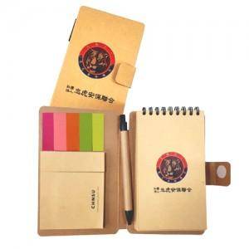

【상세/제작정보】 | 500개부터가능합니다

【인쇄/포장옵션】 | 풀칼라 / OPP(비닐)

【공급단가】 | 수량 | 1,000~ | 2,000~ | 3,000~ | 5,000~ | 10,000~
*VAT별도 | 단가 | 1,690원 | 1,630원 | 1,560원 | 1,500원 | 1,460원

【상품 URL】 | https://www.synergygift.co.kr:443/src/goods_detail.php?gdno=9521

